Meublés classés tourisme
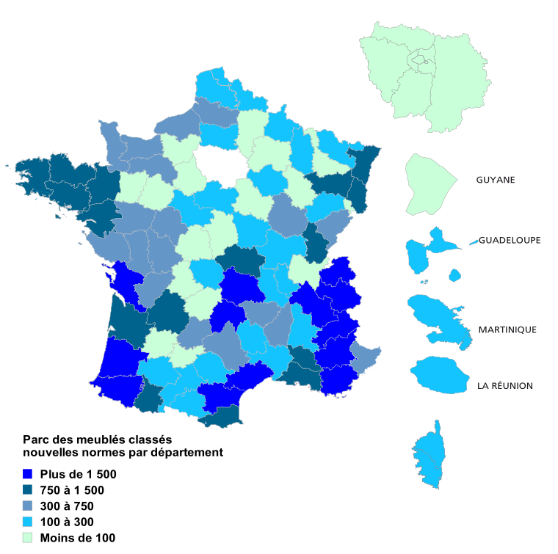
France métropolitaine |  |  | Retour au sommaire
Parc des meublés de tourisme classés1 nouvelles normes 2 au 1er janvier 2016

 |  |  | Parc au 1er janvier 2016 - Nombre de meublés classés, capacité en lits
 |  |  | % calculés selon la capacité
Région | Meublés classés de tourisme
 | Nombre | Capacité | %
Auvergne-Rhône-Alpes | 24,499 | 120,785 | 33.8
Bourgogne-Franche-Comté | 2,290 | 10,887 | 3.0
Bretagne | 4,703 | 22,487 | 6.3
Centre-Val de Loire | 826 | 4,381 | 1.2
Corse | 126 | 567 | 0.2
Grand Est | 4,099 | 19,151 | 5.4
Hauts-de-France | 885 | 3,922 | 1.1
Île-de-France | 371 | 1,360 | 0.4
Normandie | 1,645 | 7,114 | 2.0
Nouvelle Aquitaine | 16,547 | 74,484 | 20.9
Occitanie | 8,822 | 38,704 | 10.8
Pays de la Loire | 1,806 | 8,966 | 2.5
Provence-Alpes-Côte d'Azur | 9,567 | 44,345 | 12.4
Total | 76,186 | 357,153 | 100
1 Le classement « meublé de tourisme » n’étant plus un pré-requis à la labellisation Gîtes de France ou Clévacances, certains meublés labellisés ne sont plus classés.
2 Au 1er janvier 2016, il subsiste un parc de meublés de tourisme classés aux anciennes normes, estimé à 21 000 meublés, non inclus dans ces tableaux (NOTE A METTRE A JOUR)
Source : Rn2D/Class, plateforme de transmission des meublés classés aux CDT/ADT.

Les résultats ci-dessous sont présentés selon l'ancien découpage régional

Région | Meublés classés de tourisme
 | Nombre | Capacité | %
Alsace | 2,180 | 9,098 | 2.5
Aquitaine | 9,502 | 43,116 | 12.1
Auvergne | 5,715 | 26,196 | 7.3
Basse-Normandie | 1,092 | 4,494 | 1.3
Bourgogne | 635 | 3,078 | 0.9
Bretagne | 4,703 | 22,487 | 6.3
Centre | 826 | 4,381 | 1.2 | Source : Rn2D/Class, plateforme de transmission des meublés classés aux CDT/ADT.
Champagne-Ardenne | 419 | 2,467 | 0.7
Corse | 126 | 567 | 0.2
Franche-Comté | 1,655 | 7,809 | 2.2
Haute-Normandie | 553 | 2,620 | 0.7
Île-de-France | 371 | 1,360 | 0.4
Languedoc-Roussillon | 5,307 | 22,481 | 6.3
Limousin | 628 | 2,963 | 0.8
Lorraine | 1,500 | 7,586 | 2.1
Midi-Pyrénées | 3,515 | 16,223 | 4.5
Nord-Pas de Calais | 230 | 898 | 0.3
Paysde la Loire | 1,806 | 8,966 | 2.5
Picardie | 655 | 3,024 | 0.8
Poitou-Charentes | 6,417 | 28,405 | 8.0
Provence-Alpes-Côte d'Azur | 9,567 | 44,345 | 12.4
Rhône-Alpes | 18,784 | 94,589 | 26.5
Total général | 76,186 | 357,153 | 100

